Test
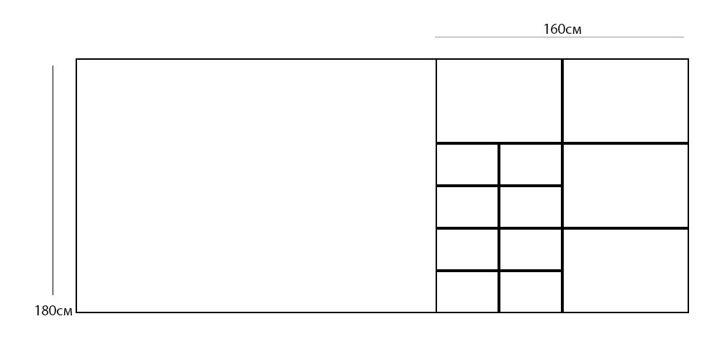
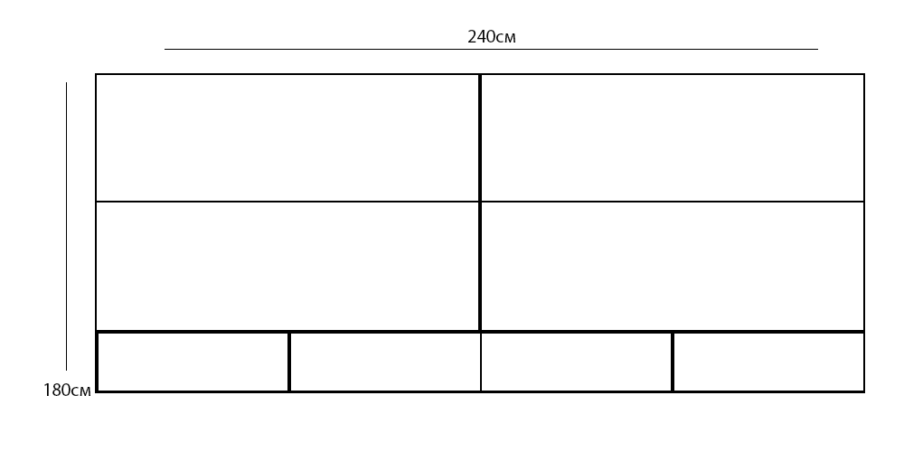

1) |  |  | 6)
 | Размеры |  |  | Размеры
Рулон | 180х160см |  | Рулон | 180х240см
Изделия: |  | Кол-во: | Изделия: |  | Кол-во:
Квадраты | 30x30см | 8 | Прямоугольники | 70x120см | 4
Прямоугольник | 60х80см | 4 | Прямоугольники | 40х60см | 4

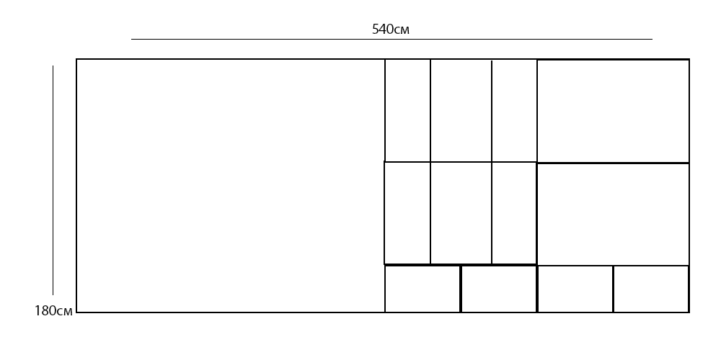
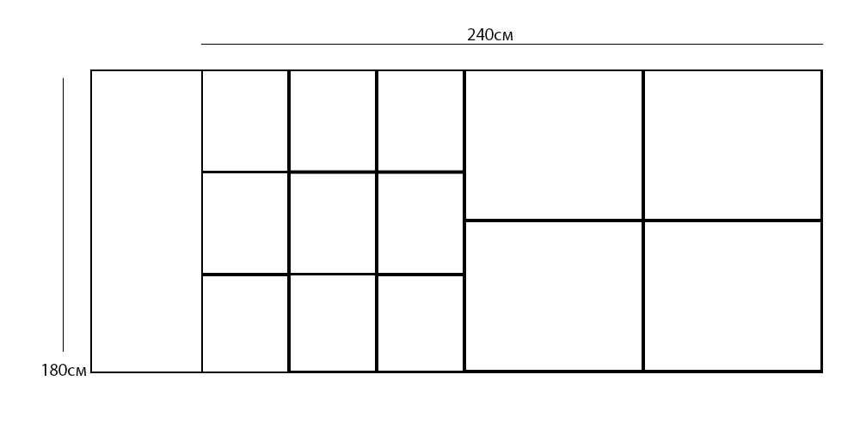
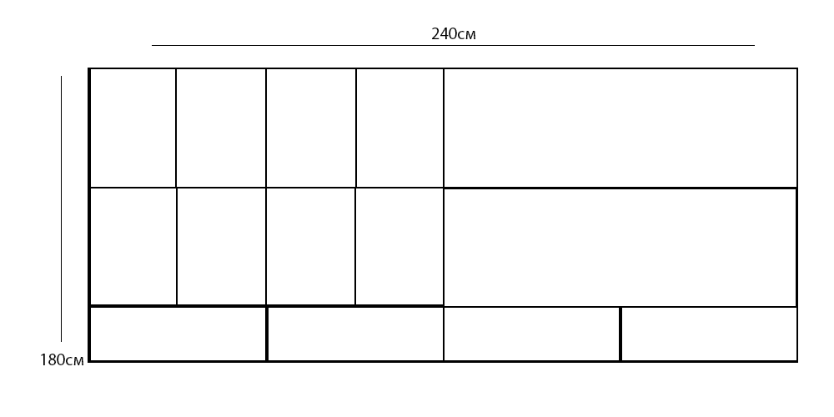

2) |  |  | 7)
 | Размеры |  |  | Размеры
Рулон | 180х240см |  | Рулон | 180х240см
Изделия: |  | Кол-во: | Рулон | 180х240см
Квадраты | 60x60см | 9 | Изделия: |  | Кол-во: | Кол-во:
Прямоугольник | 60х80см | 4 | Прямоугольники | 70x120см | 2 | 2
 |  |  | Прямоугольники | 70х30см | 4 | 6
 |  |  | Прямоугольники | 40х60см | 8 | 4

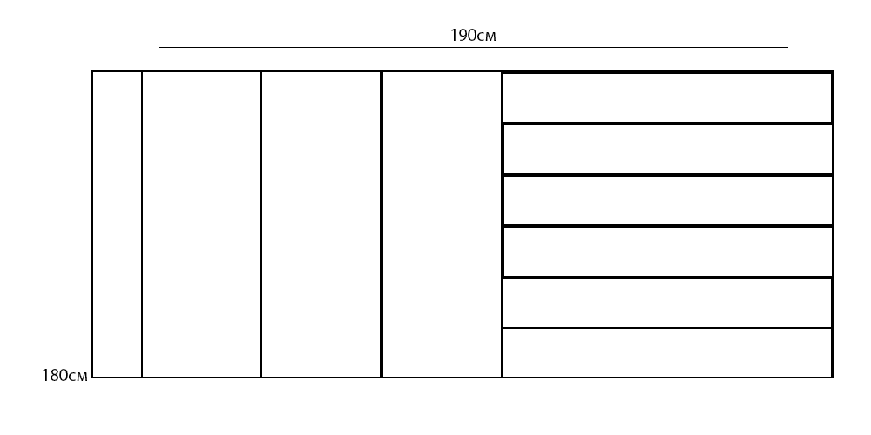
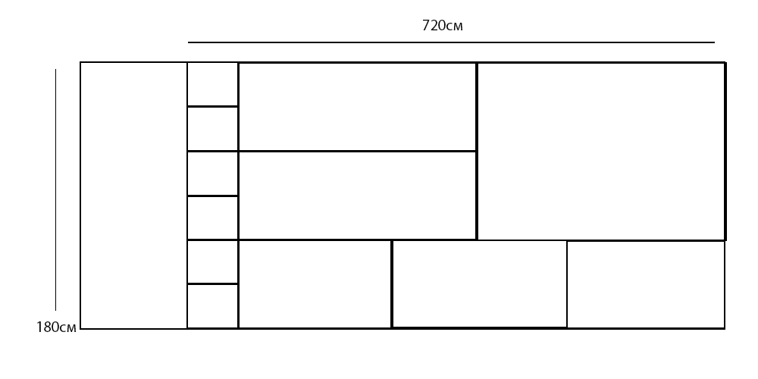
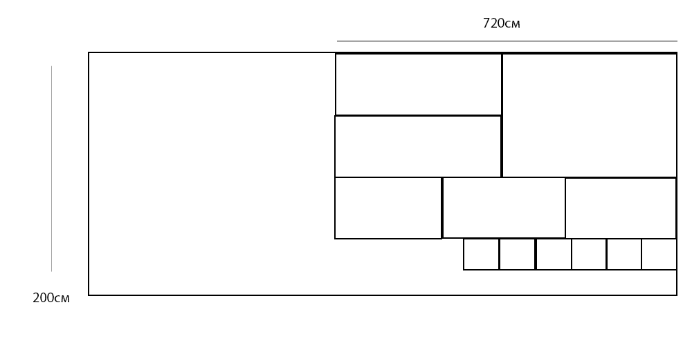

3) |  |  | 8)
 | Размеры |  |  | Размеры
Рулон | 180х190см |  | Рулон | 180х720см
Изделия: |  | Кол-во: | Рулон | 200х720см
Прямоугольник | 30x100см | 6 | Изделия: |  | Кол-во: | Кол-во:
Прямоугольник | 180х30см | 3 | Квадраты | 30x40см | 6 | 6
 |  |  | Прямоугольники | 60х240см | 2 | 2
 |  |  | Прямоугольники | 60х220см | 3 | 3
 |  |  | Прямоугольник | 120х420см | 1 | 1


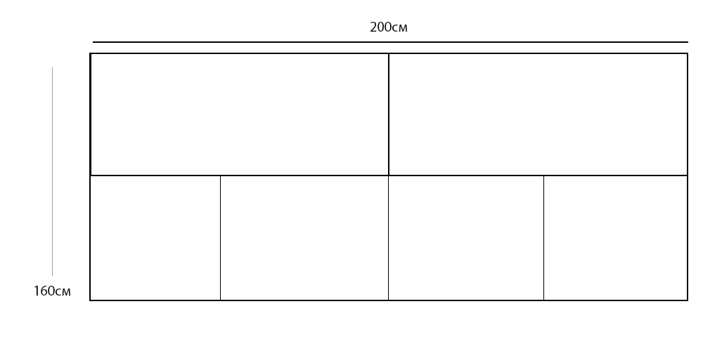


4) |  |  | 9)
 | Размеры |  |  | Размеры
Рулон | 180х160см |  | Рулон | 160х200см
Изделия: |  | Кол-во: | Рулон | 200х1600см
Прямоугольник | 60x30см | 3 | Изделия: |  | Кол-во: | Кол-во:
Квадрат | 90х90см | 2 | Прямоугольники | 120x100см | 2 | 2
 |  |  | Прямоугольники | 40х50см | 4 | 4

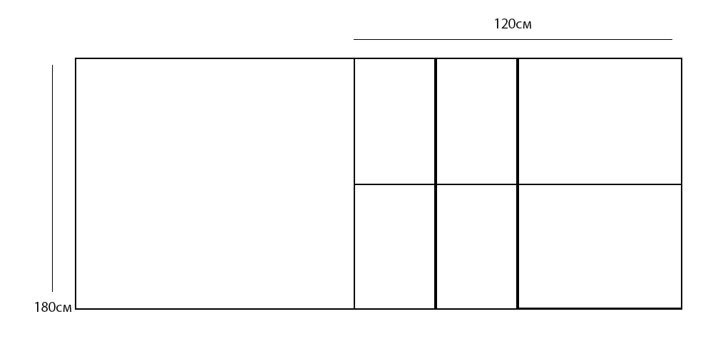
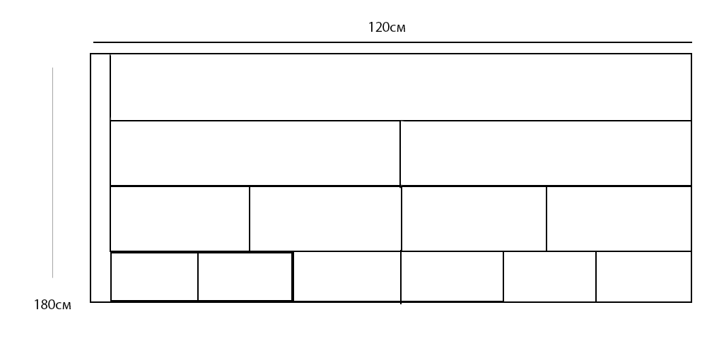


5) |  |  | 10)
 | Размеры |  |  | Размеры
Рулон | 180х120см |  | Рулон | 120х180см
Изделия: |  | Кол-во: | Рулон | 1800х120см
Квадраты | 90x90см | 2 | Изделия: |  | Кол-во: | Кол-во:
Прямоугольник | 90х30см | 4 | Прямоугольники | 50x60см | 2 | 2
 |  |  | Прямоугольники | 50х30см | 4 | 4
 |  |  | Прямоугольники | 30х20см | 6 | 6
 |  |  | Прямоугольник | 50х120см | 1 | 1

